インデックス
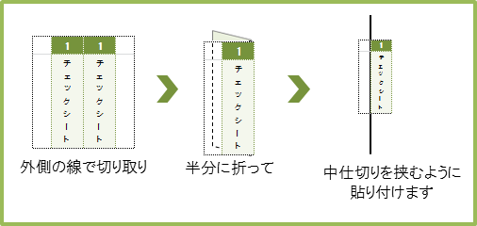
平成３１年度 省エネルギー投資促進に向けた支援補助金（住宅・ビルの革新的 省エネルギー技術導入促進事業）（ネット・ゼロ・エネルギー・ビル実証事業） |  |  |  |  |  |  |  |  |  |  | 交付申請書インデックス
 | 切り取って、平成３１年度 ネット・ゼロ・エネルギー・ビル（ZEB）実証事業 交付申請書ファイルのインデックスとしてお使いください。
 | 小項目のインデックスもございますので、順番をご確認のうえご利用ください。

 | 1 | 1 | 2 | 2 | 3 | 3 | 4 | 4 | 5 | 5 |  | 6 | 6 | 7 | 7
 | チェックシート | チェックシート | 交付申請書 | 交付申請書 | 実施計画書 | 実施計画書 | 会社案内 | 会社案内 | 商業登記簿等 | 商業登記簿等 |  | 事業実績 | 事業実績 | 建物登記簿等 | 建物登記簿等
 | 8 | 8 | 9 | 9 | 10 | 10 | 11 | 11 | 12 | 12 |  | 13 | 13 | 14 | 14
 | 土地登記簿等 | 土地登記簿等 | ESCO契約書 | ESCO契約書 | リース契約書 | リース契約書 | 認証制度 | 認証制度 | 建物図面 | 建物図面 |  | 設計図 | 設計図 | Web計算 入力シート | Web計算 入力シート
 | 15 | 15 | 16 | 16 | 17 | 17

 | Web計算結果 | Web計算結果 | その他 | その他 | CD|R | CD|R
以下は、小項目のインデックスです。必要に応じてお使いください。
 | まとめ | まとめ | 全体 | 全体 | １年目 | １年目 | ２年目 | ２年目 | ３年目 | ３年目 |  | ← 1段目は③内の概略予算書にお使いください。 2段目以降は⑬設計図にお使いください。 必要に応じて修正してお使いいただけます。 ↓
 | 外皮 (窓、ガラス) | 外皮 (窓、ガラス) | 外皮 （断熱） | 外皮 （断熱） | 空調 | 空調 | 換気 | 換気 | 照明 | 照明 |  | 給湯 | 給湯 | 太陽光発電 | 太陽光発電
 | コージェネ | コージェネ | ＢＥＭＳ | ＢＥＭＳ | 蓄電池 | 蓄電池 | その他 | その他 | 機器表 | 機器表 |  | 機器表 | 機器表 | 機器表 | 機器表
 | 機器表 | 機器表 | 機器表 | 機器表 | 機器表 | 機器表 | 機器表 | 機器表 | 機器表 | 機器表 |  | 機器表 | 機器表 | 機器表 | 機器表
 | 系統図 | 系統図 | 系統図 | 系統図 | 系統図 | 系統図 | 系統図 | 系統図 | 系統図 | 系統図 |  | 系統図 | 系統図 | 系統図 | 系統図
 | 系統図 | 系統図 | 系統図 | 系統図 | 系統図 | 系統図 | 平面図 | 平面図 | 平面図 | 平面図 |  | 平面図 | 平面図 | 平面図 | 平面図
 | 平面図 | 平面図 | 平面図 | 平面図 | 平面図 | 平面図 | 平面図 | 平面図 | 平面図 | 平面図 |  | 平面図 | 平面図 | 単線結線図 | 単線結線図

